Hoja1
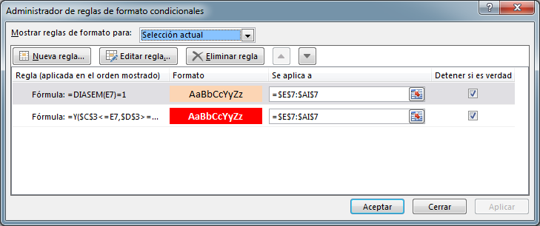
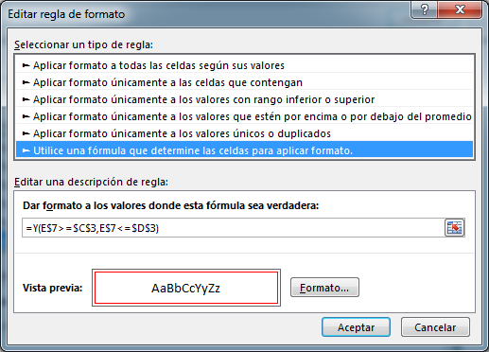
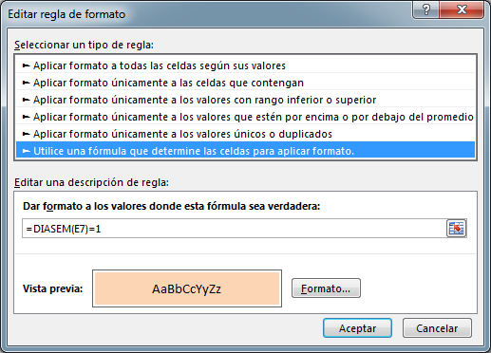
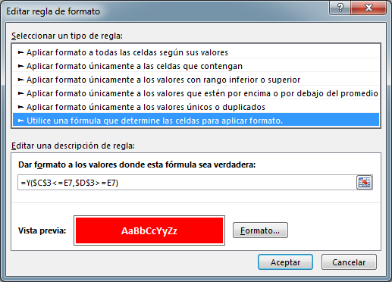
Diagrama de Gantt
 |  | Semana |  | 18
 |  | 2015-09-04 | 2015-09-10
 |  |  |  |  |  |  |  |  |  |  |  |  |  |  |  |  |  |  |  |  |  |  |  |  |  |  |  |  |  |  |  |  |  | ® Daniel Zegarra Z.
 |  |  | 2015-08-17 |  |  |  |  |  |  |  |  |  |  |  |  |  |  |  |  |  |  |  |  |  |  |  |  |  |  |  |  |  |  |  | El rango E9:AI17 tiene el siguiente formato condicional:
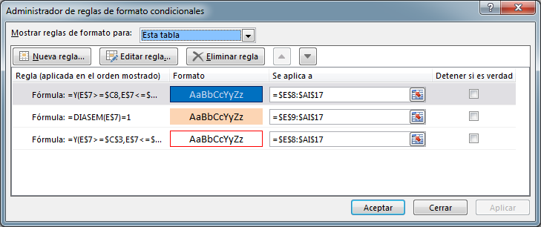
 |  |  | 0 | 17 ago 2015 al 16 sep 2015
Actividad | Duración (días) | Inicio | Fin | 2015-08-17 | 2015-08-18 | 2015-08-19 | 2015-08-20 | 2015-08-21 | 2015-08-22 | 2015-08-23 | 2015-08-24 | 2015-08-25 | 2015-08-26 | 2015-08-27 | 2015-08-28 | 2015-08-29 | 2015-08-30 | 2015-08-31 | 2015-09-01 | 2015-09-02 | 2015-09-03 | 2015-09-04 | 2015-09-05 | 2015-09-06 | 2015-09-07 | 2015-09-08 | 2015-09-09 | 2015-09-10 | 2015-09-11 | 2015-09-12 | 2015-09-13 | 2015-09-14 | 2015-09-15 | 2015-09-16
Actividad 1 | 8 | 2015-08-19 | 2015-08-26 |  |  | 1 | 2 | 3 | 4 | 5 | 6 | 7 | 8
Actividad 2 | 12 | 2015-08-22 | 2015-09-02 |  |  |  |  |  | 1 | 2 | 3 | 4 | 5 | 6 | 7 | 8 | 9 | 10 | 11 | 12
Actividad 3 | 15 | 2015-08-28 | 2015-09-11 |  |  |  |  |  |  |  |  |  |  |  | 1 | 2 | 3 | 4 | 5 | 6 | 7 | 8 | 9 | 10 | 11 | 12 | 13 | 14 | 15
Actividad 4 | 9 | 2015-08-26 | 2015-09-03 |  |  |  |  |  |  |  |  |  | 1 | 2 | 3 | 4 | 5 | 6 | 7 | 8 | 9
Actividad 5 | 10 | 2015-09-02 | 2015-09-11 |  |  |  |  |  |  |  |  |  |  |  |  |  |  |  |  | 1 | 2 | 3 | 4 | 5 | 6 | 7 | 8 | 9 | 10
Actividad 6 | 5 | 2015-09-05 | 2015-09-09 |  |  |  |  |  |  |  |  |  |  |  |  |  |  |  |  |  |  |  | 1 | 2 | 3 | 4 | 5
Actividad 7 | 14 | 2015-09-08 | 2015-09-21 |  |  |  |  |  |  |  |  |  |  |  |  |  |  |  |  |  |  |  |  |  |  | 1 | 2 | 3 | 4 | 5 | 6 | 7 | 8 | 9
Actividad 8 | 8 | 2015-09-12 | 2015-09-19 |  |  |  |  |  |  |  |  |  |  |  |  |  |  |  |  |  |  |  |  |  |  |  |  |  |  | 1 | 2 | 3 | 4 | 5
Actividad 9 | 11 | 2015-09-15 | 2015-09-25 |  |  |  |  |  |  |  |  |  |  |  |  |  |  |  |  |  |  |  |  |  |  |  |  |  |  |  |  |  | 1 | 2

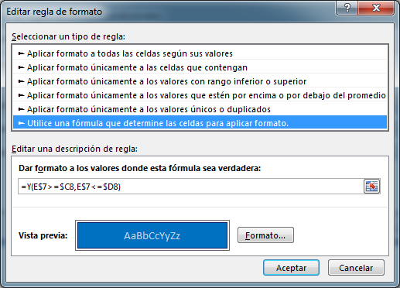
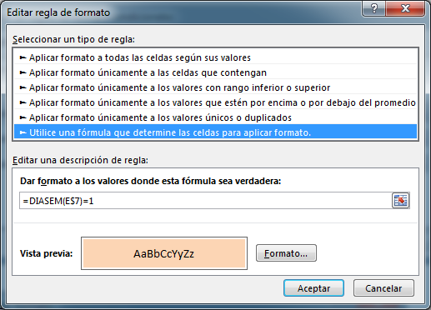
 | Celdas: | Formulas:
 | C3 | =D5+E2
 | D3 | =C3+6
 | D5 | =MIN(C9:C17)-2
 | D9:D17 | =B9+C9-1
 | E6 | =TEXTO(E7,"dd mmm yyyy")&" al "&TEXTO(AI7,"dd mmm yyyy")
 | E7 | =D5+D6
 | E9:AI17 | =SI(O(E$7<$C9,E$7>$D9),"",SI($C9=E$7,1,E$7-$C9+1))
 | F7:AI7 | =E7+1

 | El Control de número esta vinculado con la celda E2, Min=0, Max=90
 | La Barra de desplazamiento esta vinculada con la celda D6, Min=0, Max =60
 | El rango E7:AI7 tiene el siguiente formato condicional:

